Sheet1
1

 |  | confirm放到最左面

2 | 点了confirm以后，希望画面往下移，能够显示出完整的图

3
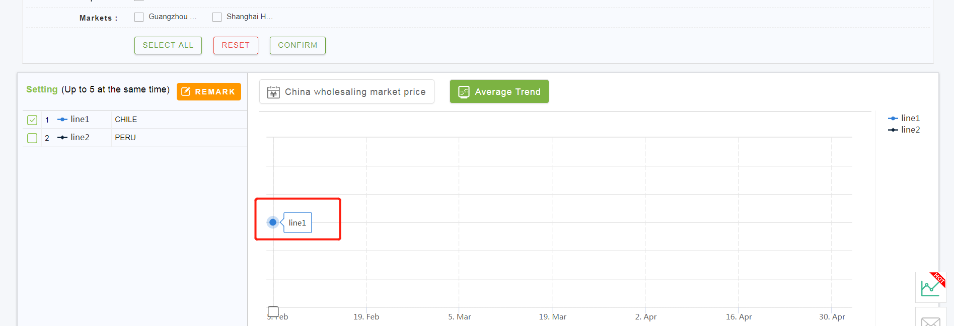

 |  | 趋势图里显示国家，不要显示LINEXX

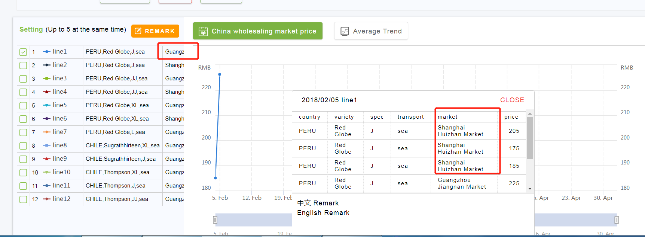
4

 |  | 这里的明细除了维度集，还应该加上市场这个条件

